Sheet1
󰊱 마리힌웨딩
① 가격(단위:만원, VAT 포함)
사업자명 | 기본가격 |  | 주요 선택품목 가격
 |  |  | 담당자 지정 | 야외/야간 | 기타 옵션
마리로제/메르시 웨딩촬영 | 앨범20p 액자 대형액자 1개 소형액자2개 | 220만원~267만원 | 마리힌작가님 | 야외촬영포함 | 사진 선택 비용 | 무료
 |  |  |  |  | 앨범페이지 추가 (1장당) | 4.4만원
 |  |  |  |  | 들러리 촬영 | 10만원
 |  |  |  |  | 원본 | 22만원~33만원
 |  |  |  |  | 액자변경 | 5만원~40만원
 |  |  |  |  | 드레스 외 의상추가 (1벌당) | 11만원
 |  |  |  |  | 촬영드레스 | 4벌
비슈어스튜디오 | 20page | 297만원~349만원 | 마리힌작가님 | 야외/야간촬영포함 | 촬영드레스 | 5벌
쎄미스튜디오 | 액자대형1개/소형액자2개 | 88만원~99만원 | 마리힌작가님 | 실내촬영포함 | 촬영드레스 | 2벌

사업자명 | 기본가격 |  | 드레스 도우미(핼퍼) |  | 주요 선택품목 가격
 |  |  |  |  | 디자인 추가금 | 퍼스트 웨어 | 드레스 추가 대여 | 기타 옵션
마리힌 드레스 | 본식 | 189만원~339만원 | 본식 1회당 | 18만원~28만원 (지역에따라 예식에따라다름) | 33만원~330만원 | 44만원 | 1벌당 44만원~99만원 | 재가봉비 | 무료
 |  |  |  |  |  |  |  | 턱시도 대여 | 11만원
 |  |  |  |  |  |  |  | 드레스 지정 | 없음
 | * 재피팅 1회 | 11만원

사업자명 | 기본가격 |  | 주요 선택품목 가격
 |  |  | 담당자 지정 |  | 헤어피스 | 기타 옵션
마리힌메이크업 | 본식(신랑,신부님) | 77만원~132만원 | 실장급 | 5만원 | 5만원~33만원 | 헤어변경 | 10만원
 |  |  |  |  |  | 흑채 | 무료
 |  |  | 부원장급 | 10만원 |  | 가발비 | 5만원
 | 본식혼주메이크업 | 7만7천원~22만원 |  |  |  | 촬영 출장비 | 10만원~20만원
 |  |  | 원장급 | 20만원 |  | 휴뮤일 진행비 | 10만원
 |  |  |  |  |  | ⦙ | ⦙

② 계약해지에 따른 위약금 및 환급에 관한 산정기준
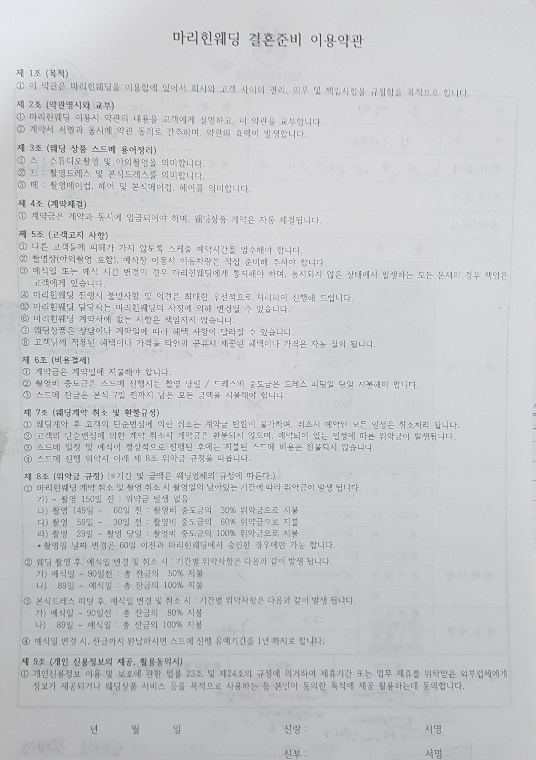

※ 위약금 산정 기준은 소비자 귀책사유 시에만 적용

